Tabela Final
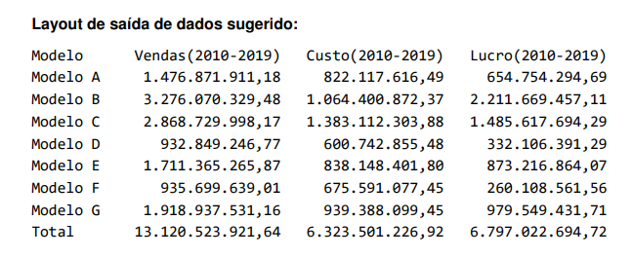
 | Venda=Somatoria de (Vendasporano(cada ano)*(ValorMediaVendaporAno(cada respectivo ano))

Modelo | Vendas(10-19) | Custo(10-19) | Lucro(10-19)
Modelo A | R$1,476,871,911.18 |  | R$1,476,871,911.18
Modelo B | R$3,276,070,329.48 |  | R$3,276,070,329.48
Modelo C | R$2,856,635,532.10 |  | R$2,856,635,532.10
Modelo D | R$935,059,435.52 |  | R$935,059,435.52
Modelo E | R$1,704,400,763.14 |  | R$1,704,400,763.14
Modelo F | R$935,179,676.53 |  | R$935,179,676.53
Modelo G | R$1,911,754,549.57 |  | R$1,911,754,549.57
Total | R$13,095,972,197.53 | R$0.00 | R$13,095,972,197.53

Tabela Custo | 2010 | 2011 | 2012 | 2013 | 2014 | 2015 | 2016 | 2017 | 2018 | 2019
Modelo A
Modelo B
Modelo C
Modelo D
Modelo E
Modelo F
Modelo G
Total |  |  |  |  |  |  |  |  |  | 0

Tabela Venda | 2010 | 2011 | 2012 | 2013 | 2014 | 2015 | 2016 | 2017 | 2018 | 2019 | Total por Modelo
Modelo A | R$131,893,212.00 | R$124,237,806.55 | R$128,467,000.48 | R$133,589,506.68 | R$132,716,242.26 | R$145,800,671.90 | R$151,889,964.03 | R$169,017,307.68 | R$173,324,695.25 | R$185,935,504.35 | R$1,476,871,911.18
Modelo B | R$245,780,244.00 | R$264,697,525.22 | R$264,362,817.60 | R$242,665,186.72 | R$306,376,937.14 | R$304,690,414.00 | R$374,482,734.48 | R$361,720,691.67 | R$464,869,302.48 | R$446,424,476.17 | R$3,276,070,329.48
Modelo C | R$203,952,630.00 | R$236,446,922.80 |  |  |  |  |  |  |  |  | R$440,399,552.80
Modelo D | R$109,279,446.00 |  |  |  |  |  |  |  |  |  | R$109,279,446.00
Modelo E | R$129,587,770.00 |  |  |  |  |  |  |  |  |  | R$129,587,770.00
Modelo F | R$100,698,752.00 |  |  |  |  |  |  |  |  |  | R$100,698,752.00
Modelo G | R$149,537,520.00 |  |  |  |  |  |  |  |  |  | R$149,537,520.00
Total | R$1,070,729,574.00 | R$625,382,254.57 | R$392,829,818.08 | R$376,254,693.40 | R$439,093,179.40 | R$450,491,085.90 | R$526,372,698.51 | R$530,737,999.35 | R$638,193,997.73 | R$632,359,980.52 | R$5,682,445,281.46

Anotações
Coluna venda total vai ser coluna de venda por ano X linha de Valor medio da venda

